Erläuterung
Erläuterung zur Vorlage für das Fahrtenbuch einseitig. Sie haben viele Einzelfahrten - dann ist das einseitige Fahrtenbuch für Sie richtig. Sonst laden Sie sich bitte das mehrseitige Fahrtenbuch von der Homepage.

1. Oben mittig den Namen eintragen: |  | 5. Fahrten erfassen

2. Bitte oben rechts die Dienststelle mittels Dropdown-Feld auswählen:

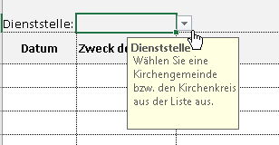

 |  | Das Datum bitte mit Punkt eingeben.
 |  | Es reicht aus 04.01.23 und das Feld wird wie oben gefüllt.

 |  | Die gefahrenen Kilometer für Mitfahrer bitte gesondert in die lezte Spalte eintragen.
 |  | Haben Sie mehr als nur eine Person mitgenommen, tragen Sie bitte die Anzahl in das Feld vor dem Namen ein.

 |  | Für Mitfahrer werden 5 Cent je Kilometer erstattet.

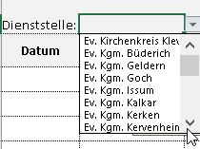
3. Das Dropdown-Feld anklicken und die Kirchengemeinde auswählen:
 |  | 6. Am Ende der Seite werden die Summen aufgeführt.
 |  | Das Fahrtenbuch kann als Datei per E-Mail an das Gemeindebüro geschickt werden
 |  | oder ausgedruckt dort abgeben werden.
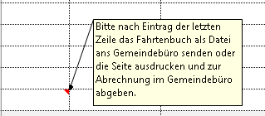
 | Je nach Gemeinde, etwas
 | nach unten scrollen.

4. Wenn bekannt, bitte Kostenstelle /-träger mittels Dropdown-Feld auswählen:

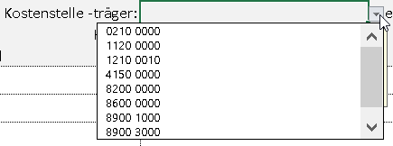

 |  | 7. Die Dienstfahrten spätestens halbjährlich zur Abrechnung einreichen (Ausschlussfrist).

